المشروعات غير المالية (شكل)
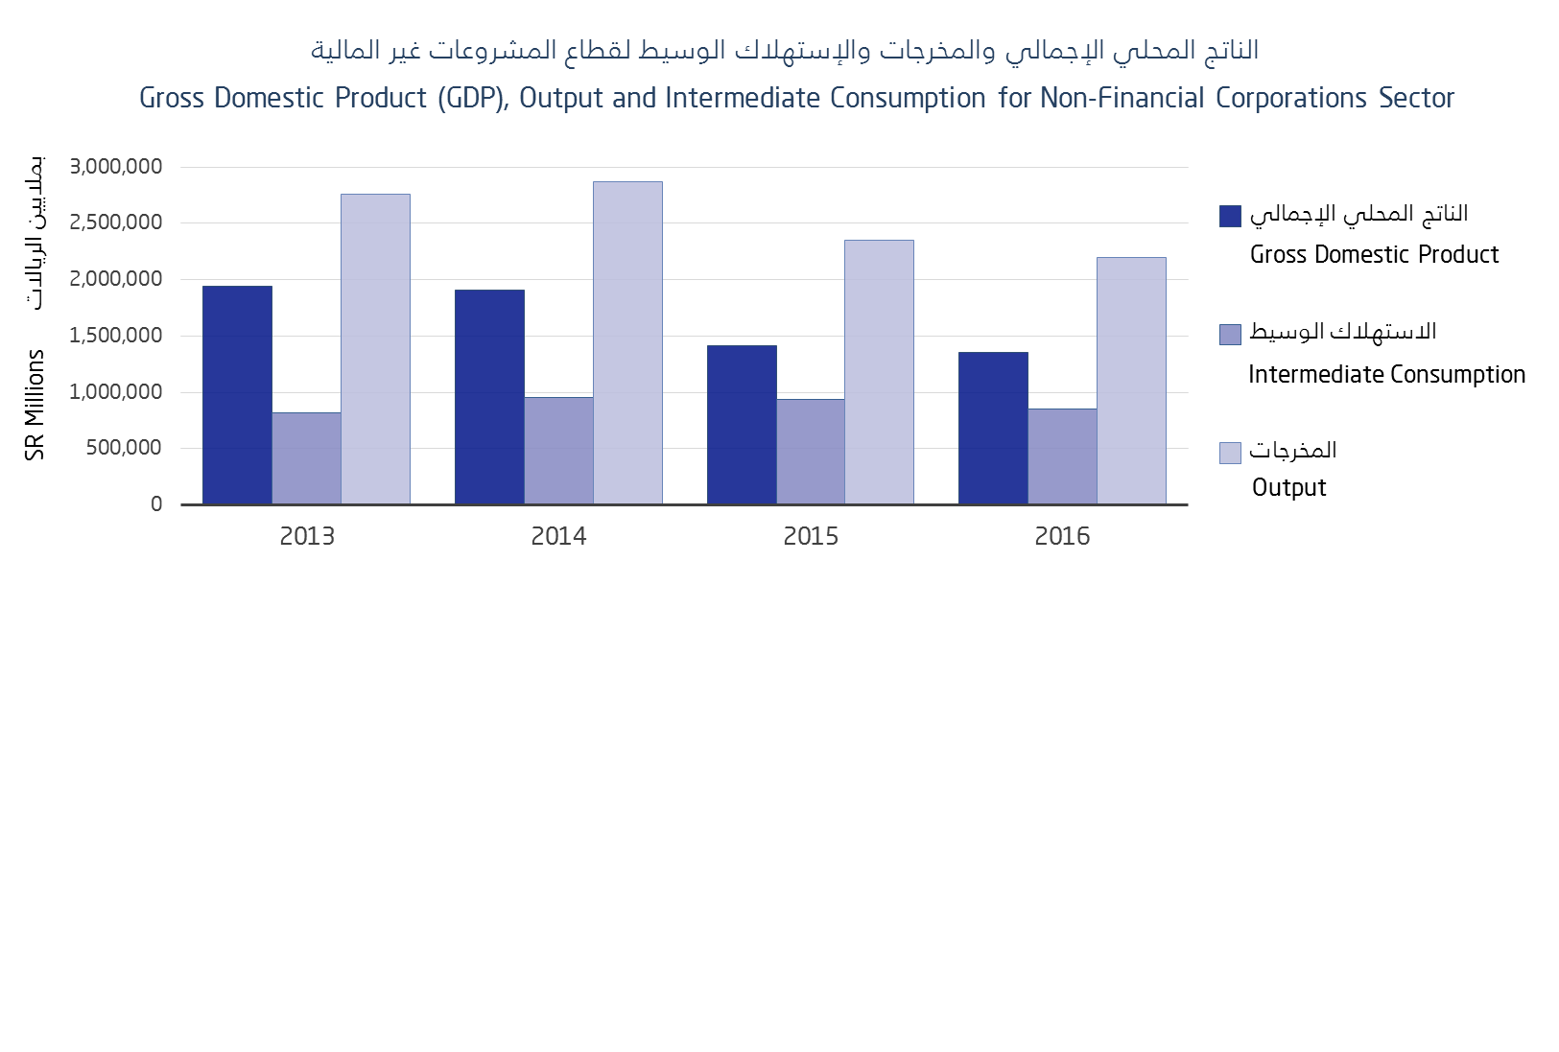

قطاع المشروعات المالية (شكل)
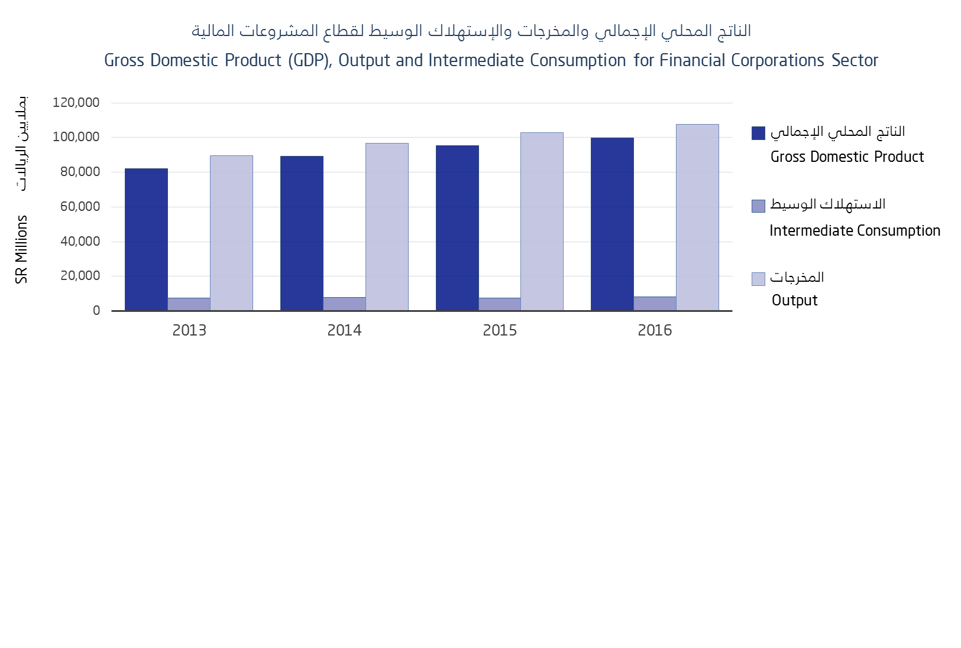

الحكومة العامة (شكل)
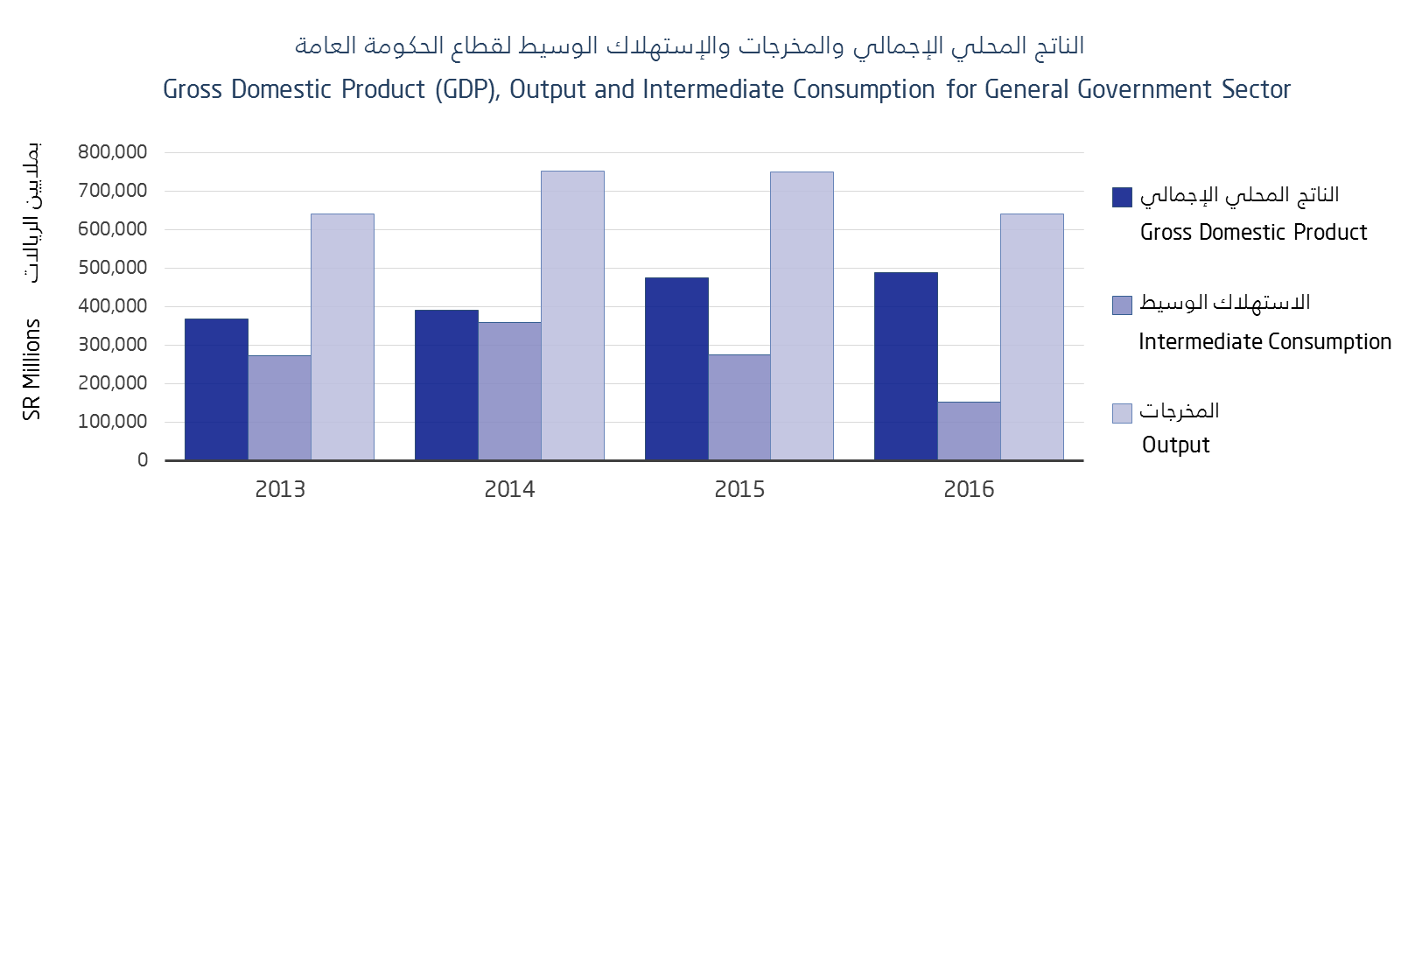



الأسر المعيشية (شكل)
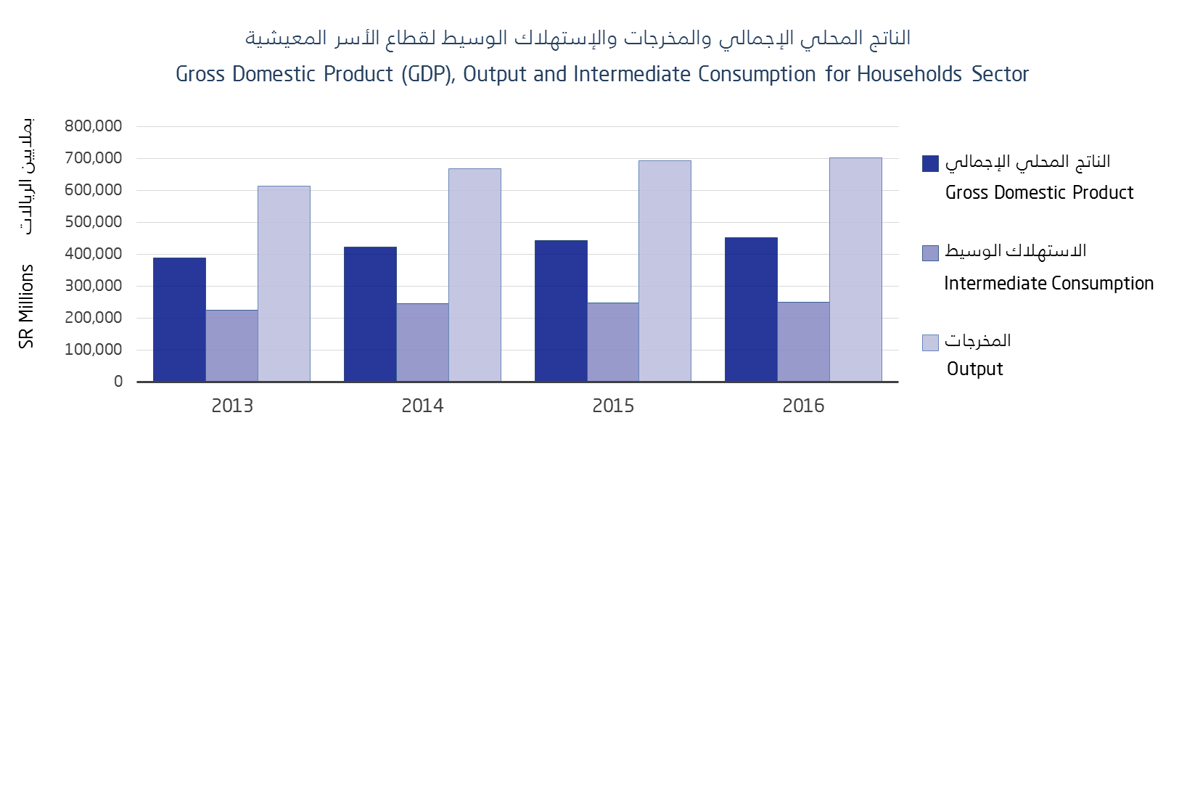

الصادرات والواردات
